Ringkasan
Famon Awal Bros Sedaya / Primaya Hospital (PRAY) | Ringkasan FY2020-FY2025
Jaringan rumah sakit swasta Primaya | sumber: laporan keuangan konsolidasian audited | gratis & terbuka | BUKAN rekomendasi investasi

Penting: Dokumen ini hanya ringkasan informasi dan analisis data fundamental yang bersumber dari laporan keuangan publik (audited) PT Famon Awal Bros Sedaya Tbk. Dokumen ini BUKAN saran atau rekomendasi investasi, bukan ajakan membeli, menjual, atau menahan efek apa pun, dan tidak memuat target atau penilaian nilai wajar. Proyeksi bersifat ilustratif dan dapat berbeda jauh dari realisasi. Data dapat mengandung kesalahan ekstraksi; selalu cek ke laporan asli. Dokumen ini disusun dengan bantuan kecerdasan buatan (AI) dari laporan keuangan publik; kemungkinan kesalahan tetap ada, harap verifikasi ke sumber.

Ringkasan Eksekutif / Highlights
• Pendapatan neto FY2025 Rp2.437 miliar (+15,9% vs FY2024); rawat inap Rp1.409 miliar, rawat jalan Rp827 miliar.
• Rawat inap tumbuh 10,5% per tahun dan rawat jalan 21,1% per tahun FY2023-2025; porsi rawat jalan 37,0% pendapatan RS FY2025.
• Laba pemilik induk FY2025 Rp211,4 miliar (EPS Rp15,15); laba 2022 sempat turun ke Rp62,5 miliar setelah puncak COVID 2021 (Rp326,0 miliar).
• Utang berbunga Rp1.737 miliar vs kas Rp681 miliar (FY2025); capex dan akuisisi 2025 (goodwill Rp249 miliar) menurunkan kas dari Rp1.026 miliar (FY2023).
• Data 6 tahun direkonsiliasi dengan 354 cek; 0 selisih di laporan sumber sudah diperkirakan dan dijelaskan (lihat tanda perhatian & sheet Temuan).

Indikator utama (Rp miliar, kecuali disebut lain) - rumus hidup dari sheet IS/BS/CF/Rasio
Indikator | FY2020A | FY2021A | FY2022A | FY2023A | FY2024A | FY2025A
Pendapatan neto | 1,337.7 | 1,826.0 | 1,522.6 | 1,839.2 | 2,103.1 | 2,436.8
Pertumbuhan |  | 36.5% | (16.6%) | 20.8% | 14.3% | 15.9%
Porsi rawat jalan | n/a | 25.3% | 32.6% | 32.8% | 34.9% | 37.0%
EBITDA | n/a | 669.4 | 264.8 | 387.4 | 482.2 | 543.5
Margin EBITDA | n/a | 36.7% | 17.4% | 21.1% | 22.9% | 22.3%
Laba tahun berjalan | 301.3 | 350.6 | 55.2 | 224.0 | 193.5 | 211.2
Laba pemilik entitas induk | 282.2 | 326.0 | 62.5 | 217.0 | 201.4 | 211.4
Porsi laba ke NCI | 6.3% | 7.0% | (13.1%) | 3.1% | (4.1%) | (0.1%)
ROE (rata-rata ekuitas induk) |  | 20.9% | 2.9% | 8.1% | 6.9% | 6.8%
Arus kas operasi | 304.2 | 479.6 | 88.9 | 266.0 | 309.3 | 460.6
Capex | 287.3 | 462.6 | 360.0 | 537.3 | 570.0 | 788.0
Utang neto (utang + sewa - kas) | 268.7 | 319.2 | (84.1) | 252.5 | 534.3 | 1,251.2
Utang neto / EBITDA (x) | n/a | 0.48x | (0.32x) | 0.65x | 1.11x | 2.30x
DSO piutang (hari) | 113.1 | 88.0 | 84.4 | 89.4 | 86.7 | 82.2
Tarif pajak efektif | 20.4% | 24.8% | 21.6% | 16.3% | 26.2% | 26.8%
Catatan: kolom FY2021 dari komparatif LK FY2022 (disajikan kembali), FY2020 dari LK audited di prospektus IPO (angka asli; EBITDA 2020 tidak dihitung: CALK tidak dimuat). EBITDA = laba usaha + penyusutan aset tetap & hak guna + amortisasi. Utang = bank + pembiayaan syariah + pihak ketiga.

Tren 6 tahun
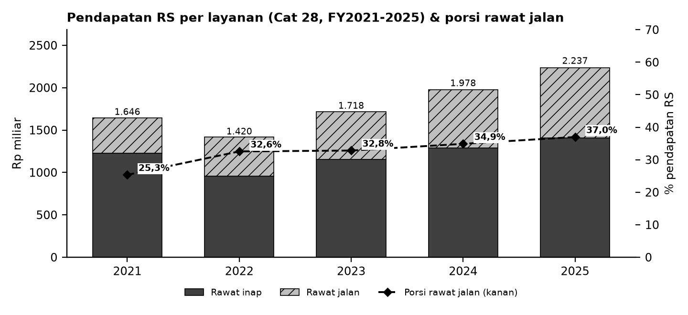

Batang = pendapatan RS per layanan (Cat 28, tanpa pendapatan lainnya & potongan); garis putus-putus = porsi rawat jalan (sumbu kanan).

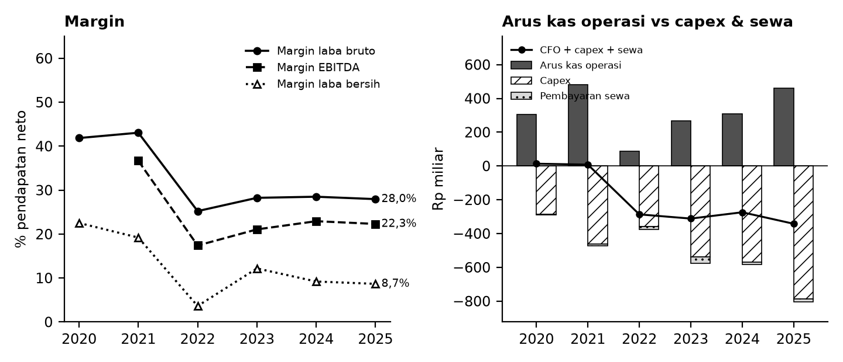

Kiri: margin terhadap pendapatan neto. Kanan: arus kas operasi (abu-abu), capex (arsir), pembayaran sewa (titik), dan sisanya (garis).

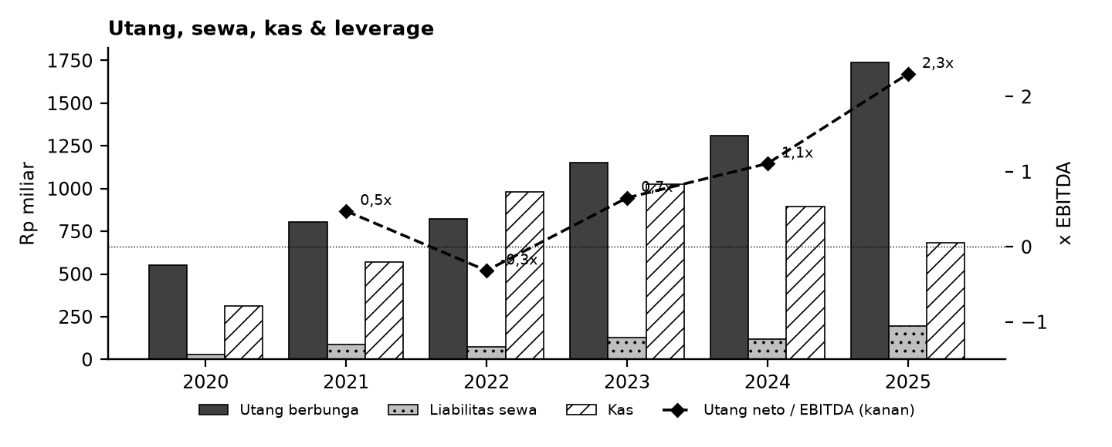

Tanda perhatian dari laporan keuangan (bahasa sederhana)
1. Ekspansi berbiaya besar - Capex sekitar 27-32% pendapatan 2023-2025 dan akuisisi 2025; kas turun dan utang berbunga naik. (Temuan P7, P8)
2. Pos di bawah laba usaha - Penghasilan keuangan, bagian laba asosiasi dan beban keuangan berada di pendapatan/beban lain-lain; laba sebelum pajak dipengaruhi pos-pos ini. (Temuan P6)
3. Penyajian ulang - LK 2022 menyajikan kembali 2021, LK 2023 menyajikan kembali arus kas 2022; model memakai angka asli tiap tahun. (Temuan P1, P4)
4. Sumber 2020-2021 - Angka 2020 dari LK audited di prospektus IPO (angka asli, sebelum penyajian kembali); EPS 2020 disesuaikan pemecahan saham. (Temuan P2, P3)
5. Ketergantungan pembayar - Piutang usaha sekitar 80-90 hari pendapatan (BPJS/asuransi); perubahan tarif atau pembayaran klaim berpengaruh pada kas.
6. Proyeksi ilustratif - Skenario Base/Bull/Bear bukan perkiraan; tidak ada target harga atau nilai wajar.
Detail lengkap ada di sheet Temuan dan Rekonsiliasi. Tanda perhatian bukan tuduhan kecurangan; ini daftar hal yang perlu dicek ulang ke laporan asli.

Lisensi & format
© 2026 Ryant Gabein Pasaribu. Kompilasi, struktur, metodologi, kode akun standar, dan analisis dalam file ini adalah ciptaan Ryant Gabein Pasaribu. Dilisensikan di bawah Creative Commons Atribusi 4.0 Internasional (CC BY 4.0): bebas digunakan dan dibagikan dengan wajib mencantumkan atribusi "Ryant Gabein Pasaribu" dan menyertakan tautan lisensi https://creativecommons.org/licenses/by/4.0/deed.id. Data laporan keuangan bersumber dari laporan publik emiten.

Sumber & metode
FY2020: Prospektus IPO 2022 (LK audited FY2021, kolom 2020 asli); FY2021: LK FY2022 (komparatif disajikan kembali); FY2022: LK FY2022; FY2023: LK FY2023; FY2024: LK FY2024; FY2025: LK FY2025.
Angka diekstrak dua kali secara independen dari PDF laporan keuangan (FY2020: LK audited di prospektus IPO), dibandingkan dengan angka komparatif tahun berikutnya, lalu dicek silang (354 cek: subtotal, neraca seimbang, kas, saldo laba, CALK vs laporan, EPS). Rasio dihitung dengan rumus terbuka di sheet Rasio.

Disclaimer
Dokumen ini hanya ringkasan informasi dan analisis data fundamental yang bersumber dari laporan keuangan publik (audited) PT Famon Awal Bros Sedaya Tbk. Dokumen ini BUKAN saran atau rekomendasi investasi, bukan ajakan membeli, menjual, atau menahan efek apa pun, dan tidak memuat target atau penilaian nilai wajar. Proyeksi bersifat ilustratif dan dapat berbeda jauh dari realisasi. Data dapat mengandung kesalahan ekstraksi; selalu cek ke laporan asli. Dokumen ini disusun dengan bantuan kecerdasan buatan (AI) dari laporan keuangan publik; kemungkinan kesalahan tetap ada, harap verifikasi ke sumber. Penyusun tidak bertanggung jawab atas keputusan apa pun yang diambil berdasarkan dokumen ini. Dokumen ini disusun pada 26-10-2026.

Status model v1.2 (pendanaan & sanity)
Sanity: OK: 13 | PERINGATAN: 0 | N/A - isi input: 9 | Rekonsiliasi: SEMUA 354 CEK SESUAI EKSPEKTASI
Kas proyeksi dijaga >= kas minimum melalui revolver (Debt_Schedule); FUNDING GAP ditandai bila kebutuhan melebihi limit. Valuasi (DCF/Comps) kosong sampai pengguna mengisi input pasar - bukan nilai wajar/target/rekomendasi.

Dashboard
Dashboard - historis FY2020-FY2025 & proyeksi ilustratif FY2026-FY2030 (skenario aktif)
Rp miliar. Kolom E = Proyeksi ILUSTRATIF berbasis asumsi transparan - bukan rekomendasi investasi, bukan target, bukan nilai wajar. Tidak ada nilai per saham/target di sheet ini.
 | Skenario aktif: | Base
 | Indikator | FY2020A | FY2021A | FY2022A | FY2023A | FY2024A | FY2025A | FY2026E | FY2027E | FY2028E | FY2029E | FY2030E | Catatan
 | Pendapatan neto | 1,337.7 | 1,826.0 | 1,522.6 | 1,839.2 | 2,103.1 | 2,436.8 | 2,674.0 | 2,976.1 | 3,314.5 | 3,693.9 | 4,119.7
 | Pertumbuhan pendapatan |  | 36.5% | (16.6%) | 20.8% | 14.3% | 15.9% | 9.7% | 11.3% | 11.4% | 11.4% | 11.5%
 | EBITDA |  | 669.4 | 264.8 | 387.4 | 482.2 | 543.5 | 588.3 | 654.7 | 729.2 | 812.7 | 906.3
 | Margin EBITDA |  | 36.7% | 17.4% | 21.1% | 22.9% | 22.3% | 22.0% | 22.0% | 22.0% | 22.0% | 22.0%
 | Laba tahun berjalan | 301.3 | 350.6 | 55.2 | 224.0 | 193.5 | 211.2 | 194.1 | 223.6 | 247.8 | 273.6 | 302.5
 | Laba pemilik entitas induk | 282.2 | 326.0 | 62.5 | 217.0 | 201.4 | 211.4 | 194.1 | 223.6 | 247.8 | 273.6 | 302.5
 | Arus kas operasi | 304.2 | 479.6 | 88.9 | 266.0 | 309.3 | 460.6 | 444.4 | 518.7 | 573.2 | 633.0 | 699.8
 | Capex | (287.3) | (462.6) | (360.0) | (537.3) | (570.0) | (788.0) | (668.5) | (744.0) | (828.6) | (923.5) | (1,029.9)
 | FCF setelah sewa | 13.1 | 8.1 | (286.7) | (311.8) | (274.1) | (342.6) | (242.8) | (246.1) | (278.6) | (316.3) | (358.9)
 | Kas akhir | 312.2 | 570.5 | 979.7 | 1,025.6 | 894.8 | 680.9 | 124.1 | 74.4 | 82.9 | 92.3 | 103.0
 | Utang neto (utang + sewa - kas) | 268.7 | 319.2 | (84.1) | 252.5 | 534.3 | 1,251.2 | 1,494.0 | 1,740.1 | 2,018.7 | 2,335.0 | 2,694.0
 | Utang neto / EBITDA |  | 0.48x | (0.32x) | 0.65x | 1.11x | 2.30x | 2.54x | 2.66x | 2.77x | 2.87x | 2.97x
 | ROE |  | 20.9% | 2.9% | 8.1% | 6.9% | 6.8% | 5.8% | 6.3% | 6.6% | 6.8% | 7.0%
 | Cek balance BS_Proj (harus 0) | - | - | - | - | - | - | - | - | - | - | -
 | Status rekonsiliasi | SEMUA 354 CEK SESUAI EKSPEKTASI

Pendapatan & EBITDA (Rp miliar; E = ilustratif)
 | Pendapatan neto | EBITDA
FY2020A | 1,337.7
FY2021A | 1,826.0 | 669.4
FY2022A | 1,522.6 | 264.8
FY2023A | 1,839.2 | 387.4
FY2024A | 2,103.1 | 482.2
FY2025A | 2,436.8 | 543.5
FY2026E | 2,674.0 | 588.3
FY2027E | 2,976.1 | 654.7
FY2028E | 3,314.5 | 729.2
FY2029E | 3,693.9 | 812.7
FY2030E | 4,119.7 | 906.3
Margin EBITDA (E = ilustratif)
 | Margin EBITDA
FY2020A
FY2021A | 36.7%
FY2022A | 17.4%
FY2023A | 21.1%
FY2024A | 22.9%
FY2025A | 22.3%
FY2026E | 22.0%
FY2027E | 22.0%
FY2028E | 22.0%
FY2029E | 22.0%
FY2030E | 22.0%

Arus kas (Rp miliar; E = ilustratif)
Utang neto / EBITDA (x)
 | Utang neto / EBITDA
FY2020A
FY2021A | 0.48x
FY2022A | (0.32x)
FY2023A | 0.65x
FY2024A | 1.11x
FY2025A | 2.30x
FY2026E | 2.54x
FY2027E | 2.66x
FY2028E | 2.77x
FY2029E | 2.87x
FY2030E | 2.97x

 | BASE / BULL / BEAR BERDAMPINGAN (rumus; Rp miliar) - Proyeksi ILUSTRATIF berbasis asumsi transparan - bukan rekomendasi investasi, bukan target, bukan nilai wajar.
 | Indikator | Base FY2026E | Base FY2027E | Base FY2028E | Base FY2029E | Base FY2030E | Bull FY2026E | Bull FY2027E | Bull FY2028E | Bull FY2029E | Bull FY2030E | Bear FY2026E | Bear FY2027E | Bear FY2028E | Bear FY2029E | Bear FY2030E
 | Pendapatan | 2,674.0 | 2,976.1 | 3,314.5 | 3,693.9 | 4,119.7 | 2,767.9 | 3,174.4 | 3,643.9 | 4,186.6 | 4,814.4 | 2,536.3 | 2,701.5 | 2,878.4 | 3,068.0 | 3,271.1
 | EBITDA | 588.3 | 654.7 | 729.2 | 812.7 | 906.3 | 692.0 | 793.6 | 911.0 | 1,046.6 | 1,203.6 | 481.9 | 513.3 | 546.9 | 582.9 | 621.5
 | Laba induk | 194.1 | 223.6 | 247.8 | 273.6 | 302.5 | 307.2 | 385.1 | 471.7 | 566.2 | 674.3 | 65.5 | 48.0 | 16.6 | (20.0) | (64.7)
 | Kas akhir | 124.1 | 74.4 | 82.9 | 92.3 | 103.0 | 402.4 | 94.4 | 91.1 | 104.7 | 120.4 | 63.4 | 67.5 | 72.0 | 76.7 | 81.8
 | FCFF (CFO + CFI + sewa + bunga neto setelah pajak) | (177.5) | (178.4) | (199.3) | (222.9) | (249.3) | 91.9 | 57.3 | 60.8 | 65.3 | 70.7 | (439.6) | (373.1) | (393.3) | (419.1) | (453.1)
 | Utang neto / EBITDA | 2.54x | 2.66x | 2.77x | 2.87x | 2.97x | 1.76x | 1.52x | 1.31x | 1.13x | 0.96x | 3.67x | 4.35x | 5.01x | 5.67x | 6.32x
 | Saldo revolver | - | 510.3 | 1,111.3 | 1,751.0 | 2,434.5 | - | - | 297.1 | 605.9 | 910.7 | 214.6 | 995.0 | 1,821.7 | 2,702.9 | 3,649.8
 | Funding gap | - | - | - | - | - | - | - | - | - | - | - | - | - | - | -
 | Cek neraca (harus 0) | - | - | - | - | - | - | - | - | - | - | - | - | - | - | -
 | Status sanity | OK: 13 | PERINGATAN: 0 | N/A - isi input: 9

DCF_Template
Template DCF (input pasar KOSONG - isi input)
Semua input pasar kosong (sel kuning) + kolom sumber & tanggal. Bila input belum lengkap seluruh hasil kosong ("N/A - isi input"). Hasil sepenuhnya bergantung pada input pengguna; BUKAN nilai wajar, target harga, atau rekomendasi. Proyeksi ILUSTRATIF berbasis asumsi transparan - bukan rekomendasi investasi, bukan target, bukan nilai wajar.

 | INPUT (kosong = template tidak menghitung) | Nilai | Sumber | Tanggal
 | Suku bunga bebas risiko (Rf)
 | Equity risk premium (ERP)
 | Beta (levered)
 | Premi tambahan (ukuran/spesifik; isi 0 bila tidak dipakai)
 | Biaya utang sebelum pajak (Kd)
 | Bobot utang target D/(D+E)
 | Pertumbuhan terminal (g)
 | Exit multiple EV/EBITDA (x)
 | Harga saham pasar (Rp) - hanya untuk pembanding
 | Porsi tahun pertama yang tersisa (stub, 0-1) | 1.00
 | Konvensi pertengahan tahun (1 = ya, 0 = akhir tahun) | 1
 | Tarif pajak untuk NOPAT & Kd (link Asumsi statutory) | 22.0%
 | Jumlah saham (link Asumsi) | 13,959,422,300
 | Status input | N/A - isi input
 | Biaya ekuitas Ke = Rf + beta x ERP + premi
 | WACC = (1-wd) x Ke + wd x Kd x (1-t)

 | FCFF (skenario aktif) | FY2026E | FY2027E | FY2028E | FY2029E | FY2030E | Catatan / sumber
 | Arus kas operasi | 444,413,943,593 | 518,744,329,019 | 573,230,273,994 | 633,008,643,941 | 699,834,168,727
 | Tambah: beban bunga neto setelah pajak | 65,276,607,396 | 67,716,206,693 | 79,259,175,499 | 93,467,497,174 | 109,598,587,008
 | Arus kas investasi (capex) | (668,506,210,688) | (744,012,847,131) | (828,616,242,476) | (923,480,279,268) | (1,029,925,365,616)
 | Pembayaran sewa (diperlakukan operasional) | (18,718,173,899) | (20,832,359,720) | (23,201,254,789) | (25,857,447,819) | (28,837,910,237)
 | FCFF | (177,533,833,598) | (178,384,671,139) | (199,328,047,772) | (222,861,585,973) | (249,330,520,118)
 | Periode diskonto (tahun) | 0.50 | 1.50 | 2.50 | 3.50 | 4.50
 | FCFF dipakai (tahun 1 x stub) | (177,533,833,598) | (178,384,671,139) | (199,328,047,772) | (222,861,585,973) | (249,330,520,118)
 | PV FCFF

 | FCFF terminal ternormalisasi (FCFF FY2030E + capex ekspansi & event; capex = pemeliharaan) | 351,340,595,004
 | Validasi Gordon | N/A - isi input
 | Nilai terminal Gordon = FCFF norm x (1+g) / (WACC - g)
 | Nilai terminal exit multiple = multiple x EBITDA FY2030E
 | EV (Gordon)
 | EV (exit multiple)
 | % nilai terminal / EV (Gordon)
 | Peringatan %TV | N/A - isi input
 | Implied EV/EBITDA exit dari Gordon (x)
 | Implied g dari exit multiple

 | JEMBATAN EV -> EKUITAS (posisi FY2025A)
 | Dikurangi: utang berbunga | 1,736,516,000,000
 | Ditambah: kas | 680,870,000,000
 | Dikurangi: kepentingan nonpengendali | 233,700,000,000
 | Catatan: liabilitas sewa tidak dikurangkan karena pembayaran sewa sudah mengurangi FCFF.
 | Nilai ekuitas (Gordon)
 | Nilai ekuitas per saham (Gordon, Rp) - hasil input pengguna
 | Nilai ekuitas (exit multiple)
 | Nilai ekuitas per saham (exit multiple, Rp) - hasil input pengguna

 | SENSITIVITAS nilai ekuitas per saham: WACC (baris) x g (kolom)

 | SENSITIVITAS nilai ekuitas per saham: WACC (baris) x exit multiple (kolom)

Football field (kosong bila input kosong)
 | Rendah | Rentang
DCF Gordon (sensitivitas)
DCF exit multiple (sensitivitas)
Comps EV/EBITDA (min-maks)
Comps P/E (min-maks)
Comps P/B (min-maks)
 | FOOTBALL FIELD - nilai ekuitas per saham (Rp; kosong bila input kosong)
 |  | Rendah | Tinggi | Rentang
 | DCF Gordon (sensitivitas)
 | DCF exit multiple (sensitivitas)
 | Comps EV/EBITDA (min-maks)
 | Comps P/E (min-maks)
 | Comps P/B (min-maks)
 | Status: N/A - isi input (pasar & DCF)

